ステージセレクト
ステージ数：12 | あべ
 |  | 画面 |  |  | キー操作
 |  | ステージセレクト画面1 |  | 左スティック右 |  |  | マウス左クリック

ステージ1
ステージセレクト
ステージ4
ステージ3
ステージ2

W
A
S
D

 |  |  | ステージ2か4を選択している状態で 左スティックを右に倒すことで ステージセレクト画面2へ移動します |  |  | 画面の右側でマウスを 左クリックすることで ステージセレクト画面2へ移動します

↑
↓
→
←

 |  | ステージセレクト画面2 |  | 左スティック左右 |  |  | マウス左クリック

ステージセレクト
ステージ5
ステージ8
ステージ7
ステージ6
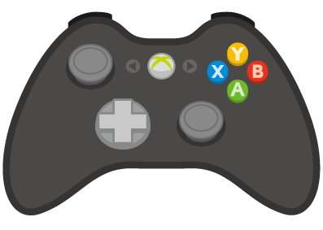

Enter

space

 |  |  | ステージ5か7を選択している状態でスティックを左に倒すと ステージセレクト画面1へ移動 ステージ6か8を選択している状態で 右に倒すとステージセレクト 画面3へ移動します |  |  | 画面の左側を左クリックで ステージセレクト画面1へ移動 画面の右側を左クリックで ステージセレクト画面3へ移動します

Enter

Shift
 |  | ステージセレクト画面3 |  | 左スティック左 |  |  | マウス左クリック

ステージセレクト
ステージ9
ステージ12
ステージ11
ステージ10

 |  |  | ステージ9か11を選択している状態で 左スティックを左に倒すことで ステージセレクト画面3へ移動します |  |  | 画面の左側で マウスを左クリックすることで ステージセレクト画面3へ移動します
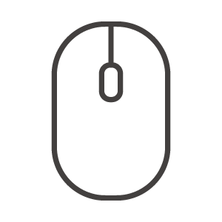

 |  | ステージ決定 |  | Bボタン |  |  | マウス左クリック
ステージ1
ステージセレクト
ステージ4
ステージ3
ステージ2

ステージを選択している間は黄色のマークが表示され、 遊べるステージの場合はステージが白くハイライトされます。 まだ遊べないステージは暗く表示され、遊ぶことができません |  |  | Bボタンを押すことで選択している ステージに移動します。 |  |  | マウス左クリックで選択している ステージに移動します。

Sheet1
ステージ１
ステージ２

ネリケシ,フデバコ
あべ

行動 | キー操作
通常時の進行方向 | 左スティック | W/A/S/Dキー
W
A
S
D

 | 自身が接している面に対して 転がりながら左右に移動します | 自身が接している面に対して 転がりながら左右に移動します

壁にくっついている場合の進行方向
上下にくっついている場合 | 左スティック左右 | A/Dキー

W
A
S
D

左右にくっついている場合 | 左スティック上下 | W/Sキー

W
A
S
D

行動 | キー操作
変形 | A/B/X/Yキー | 矢印キー

↑
↓
→
←
A

 | 自身が接している面に向かって ボタンを押すと変形状態になります

上側への変形 |  | ↓キー
 | 進行方向は通常状態と変わりません
A
↑
↓
→
←

下側への変形 | Yボタン | ↑キー

↑
↓
→
←

Y

右側への変形 | Bボタン | →キー

↑
↓
→
←
B

左側への変形 | Xボタン | ←キー

↑
↓
→
←
X

落下時 | 操作不可 | 操作不可
W
A
S
D

↑
↓
→
←

 | 重力操作による移動中・落下時は 再度着地するまで重力操作・移動 することはできません

行動 | キー操作
重力操作
 | 自身が接している面以外の方向に まっすぐ移動します

下側に接している場合 | B/X/Yボタン | ↑/→/←キー

↑
↓
→
←

上側に接している場合 | A/B/Xボタン | ↓/→/←キー

↑
↓
→
←

左側に接している場合 | A/B/Yボタン | ↑/↓/→キー

↑
↓
→
←

右側に接している場合 | A/X/Yボタン | ↑/↓/←キー

↑
↓
→
←

